BAC-10

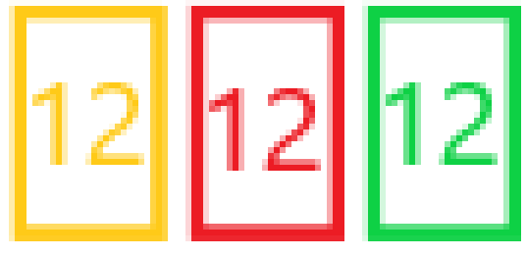
A Playbook for Business Architecture Construction
Modelo conceptual
BAC-1X Punto de Vista

 |  | Regla: Todos los conjuntos que sumen más de 30
 |  | Lenguaje: Mismo lenguaje gráfico utilizado en el BAC-13



 | Vista:

